Semáforo
Registros COVID-19, del 26 de noviembre al 09 de diciembre del 2021 *

Datos actualizados al 10 de diciembre del 2021 a las 12:01:00 a.m.

Código departamento | Código municipio | Departamento | Municipio | Proyecciones preliminares, de Población INE | Total de tamizajes | Casos confirmados | Tasa por 100K Habitantes | Tasa Pruebas por 1000 | % de Positividad | Puntaje total | semaforo
TOTAL NACIONAL |  |  |  | 17109746 | 80296 | 4800 | 28.05 | 0.34 | 5.978 |  |  | Total de municipios según color
1 | 1 | GUATEMALA | GUATEMALA | 1204964 | 32916 | 2105 | 174.69 | 1.95 | 6.4 | 6.5 | >5 y <=7.5
1 | 2 | GUATEMALA | SANTA CATARINA PINULA | 86980 | 2800 | 218 | 250.63 | 2.30 | 7.79 | 6.5 | >5 y <=7.5 | Amarillo | Naranja | Rojo
1 | 3 | GUATEMALA | SAN JOSÉ PINULA | 89001 | 467 | 17 | 19.1 | 0.37 | 3.64 | 5 | >2.5 y <=5 | 285 | 35 | 20
1 | 4 | GUATEMALA | SAN JOSÉ DEL GOLFO | 8409 | 27 | 2 | 23.78 | 0.23 | 7.41 | 6 | >5 y <=7.5
1 | 5 | GUATEMALA | PALENCIA | 74517 | 222 | 10 | 13.42 | 0.21 | 4.5 | 4 | >2.5 y <=5
1 | 6 | GUATEMALA | CHINAUTLA | 123356 | 1110 | 106 | 85.93 | 0.64 | 9.55 | 7 | >5 y <=7.5
1 | 7 | GUATEMALA | SAN PEDRO AYAMPUC | 66926 | 370 | 54 | 80.69 | 0.39 | 14.59 | 8 | >7.5 y <=10
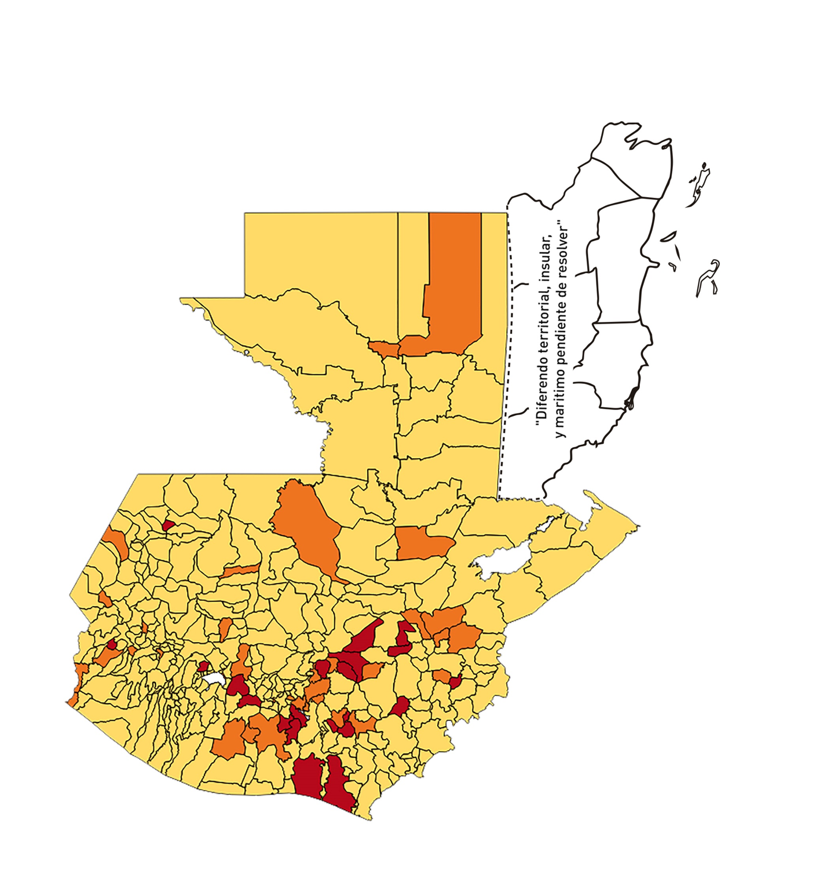
1 | 8 | GUATEMALA | MIXCO | 507220 | 3042 | 115 | 22.67 | 0.43 | 3.78 | 4.5 | >2.5 y <=5
1 | 9 | GUATEMALA | SAN PEDRO SACATEPÉQUEZ | 55723 | 94 | 5 | 8.97 | 0.12 | 5.32 | 5 | >2.5 y <=5
1 | 10 | GUATEMALA | SAN JUAN SACATEPÉQUEZ | 281520 | 651 | 15 | 5.33 | 0.17 | 2.3 | 4 | >2.5 y <=5
1 | 11 | GUATEMALA | SAN RAYMUNDO | 38739 | 302 | 2 | 5.16 | 0.56 | 0.66 | 3.5 | >2.5 y <=5
1 | 12 | GUATEMALA | CHUARRANCHO | 16872 | 81 | 0 | 0 | 0.34 | 0 | 4 | >2.5 y <=5
1 | 13 | GUATEMALA | FRAIJANES | 62906 | 643 | 25 | 39.74 | 0.73 | 3.89 | 5 | >2.5 y <=5
1 | 14 | GUATEMALA | AMATITLÁN | 150322 | 940 | 161 | 107.1 | 0.45 | 17.13 | 8.5 | >7.5 y <=10
1 | 15 | GUATEMALA | VILLA NUEVA | 475373 | 2113 | 163 | 34.29 | 0.32 | 7.71 | 7 | >5 y <=7.5
1 | 16 | GUATEMALA | VILLA CANALES | 166831 | 496 | 18 | 10.79 | 0.21 | 3.63 | 4 | >2.5 y <=5
1 | 17 | GUATEMALA | SAN MIGUEL PETAPA | 148250 | 802 | 63 | 42.5 | 0.39 | 7.86 | 7 | >5 y <=7.5
2 | 1 | EL PROGRESO | GUASTATOYA | 27201 | 154 | 0 | 0 | 0.40 | 0 | 3.5 | >2.5 y <=5
2 | 2 | EL PROGRESO | MORAZÁN | 12639 | 78 | 20 | 158.24 | 0.44 | 25.64 | 9.5 | >7.5 y <=10
2 | 3 | EL PROGRESO | SAN AGUSTÍN ACASAGUASTLÁN | 55039 | 56 | 1 | 1.82 | 0.07 | 1.79 | 4 | >2.5 y <=5
2 | 4 | EL PROGRESO | SAN CRISTÓBAL ACASAGUASTLÁN | 7939 | 92 | 72 | 906.92 | 0.83 | 78.26 | 8.5 | >7.5 y <=10
2 | 5 | EL PROGRESO | EL JÍCARO | 13509 | 39 | 6 | 44.41 | 0.21 | 15.38 | 8 | >7.5 y <=10
2 | 6 | EL PROGRESO | SANSARE | 13602 | 122 | 22 | 161.74 | 0.64 | 18.03 | 8 | >7.5 y <=10
2 | 7 | EL PROGRESO | SANARATE | 42203 | 321 | 15 | 35.54 | 0.54 | 4.67 | 5.5 | >5 y <=7.5
2 | 8 | EL PROGRESO | SAN ANTONIO LA PAZ | 22256 | 533 | 158 | 709.92 | 1.71 | 29.64 | 8.5 | >7.5 y <=10
3 | 1 | SACATEPEQUEZ | ANTIGUA GUATEMALA | 59091 | 1239 | 17 | 28.77 | 1.50 | 1.37 | 4.5 | >2.5 y <=5
3 | 2 | SACATEPEQUEZ | JOCOTENANGO | 23492 | 175 | 1 | 4.26 | 0.53 | 0.57 | 3.5 | >2.5 y <=5
3 | 3 | SACATEPEQUEZ | PASTORES | 19661 | 58 | 0 | 0 | 0.21 | 0 | 4 | >2.5 y <=5
3 | 4 | SACATEPEQUEZ | SUMPANGO | 46082 | 96 | 0 | 0 | 0.15 | 0 | 4 | >2.5 y <=5
3 | 5 | SACATEPEQUEZ | SANTO DOMINGO XENACOJ | 14455 | 26 | 1 | 6.92 | 0.13 | 3.85 | 4 | >2.5 y <=5
3 | 6 | SACATEPEQUEZ | SANTIAGO SACATEPÉQUEZ | 36982 | 139 | 5 | 13.52 | 0.27 | 3.6 | 4 | >2.5 y <=5
3 | 7 | SACATEPEQUEZ | SAN BARTOLOMÉ MILPAS ALTAS | 8642 | 49 | 1 | 11.57 | 0.40 | 2.04 | 3.5 | >2.5 y <=5
3 | 8 | SACATEPEQUEZ | SAN LUCAS SACATEPÉQUEZ | 28819 | 201 | 4 | 13.88 | 0.50 | 1.99 | 3.5 | >2.5 y <=5
3 | 9 | SACATEPEQUEZ | SANTA LUCÍA MILPAS ALTAS | 17422 | 114 | 11 | 63.14 | 0.47 | 9.65 | 7.5 | >5 y <=7.5
3 | 10 | SACATEPEQUEZ | MAGDALENA MILPAS ALTAS | 12766 | 32 | 0 | 0 | 0.18 | 0 | 4 | >2.5 y <=5
3 | 11 | SACATEPEQUEZ | SANTA MARÍA DE JESÚS | 26769 | 33 | 0 | 0 | 0.09 | 0 | 4 | >2.5 y <=5
3 | 12 | SACATEPEQUEZ | CIUDAD VIEJA | 41010 | 106 | 5 | 12.19 | 0.18 | 4.72 | 4 | >2.5 y <=5
3 | 13 | SACATEPEQUEZ | SAN MIGUEL DUEÑAS | 15562 | 41 | 2 | 12.85 | 0.19 | 4.88 | 4 | >2.5 y <=5
3 | 14 | SACATEPEQUEZ | ALOTENANGO | 28129 | 49 | 1 | 3.56 | 0.12 | 2.04 | 4 | >2.5 y <=5
3 | 15 | SACATEPEQUEZ | SAN ANTONIO AGUAS CALIENTES | 12716 | 33 | 2 | 15.73 | 0.19 | 6.06 | 6 | >5 y <=7.5
3 | 16 | SACATEPEQUEZ | SANTA CATARINA BARAHONA | 4569 | 4 | 0 | 0 | 0.06 | 0 | 4 | >2.5 y <=5
4 | 1 | CHIMALTENANGO | CHIMALTENANGO | 114720 | 690 | 27 | 23.54 | 0.43 | 3.91 | 4.5 | >2.5 y <=5
4 | 2 | CHIMALTENANGO | SAN JOSÉ POAQUIL | 33454 | 40 | 5 | 14.95 | 0.09 | 12.5 | 5 | >2.5 y <=5
4 | 3 | CHIMALTENANGO | SAN MARTÍN JILOTEPEQUE | 93517 | 179 | 3 | 3.21 | 0.14 | 1.68 | 4 | >2.5 y <=5
4 | 4 | CHIMALTENANGO | SAN JUAN COMALAPA | 59505 | 58 | 5 | 8.4 | 0.07 | 8.62 | 5 | >2.5 y <=5
4 | 5 | CHIMALTENANGO | SANTA APOLONIA | 23464 | 12 | 1 | 4.26 | 0.04 | 8.33 | 5 | >2.5 y <=5
4 | 6 | CHIMALTENANGO | TECPÁN GUATEMALA | 110891 | 147 | 25 | 22.54 | 0.09 | 17.01 | 7 | >5 y <=7.5
4 | 7 | CHIMALTENANGO | PATZÚN | 70685 | 451 | 74 | 104.69 | 0.46 | 16.41 | 8.5 | >7.5 y <=10
4 | 8 | CHIMALTENANGO | POCHUTA | 11116 | 11 | 0 | 0 | 0.07 | 0 | 4 | >2.5 y <=5
4 | 9 | CHIMALTENANGO | PATZICÍA | 40104 | 47 | 1 | 2.49 | 0.08 | 2.13 | 4 | >2.5 y <=5
4 | 10 | CHIMALTENANGO | SANTA CRUZ BALANYÁ | 10815 | 14 | 1 | 9.25 | 0.09 | 7.14 | 5 | >2.5 y <=5
4 | 11 | CHIMALTENANGO | ACATENANGO | 28417 | 65 | 12 | 42.23 | 0.16 | 18.46 | 8 | >7.5 y <=10
4 | 12 | CHIMALTENANGO | YEPOCAPA | 42153 | 56 | 3 | 7.12 | 0.09 | 5.36 | 5 | >2.5 y <=5
4 | 13 | CHIMALTENANGO | SAN ANDRÉS ITZAPA | 35087 | 72 | 0 | 0 | 0.15 | 0 | 4 | >2.5 y <=5
4 | 14 | CHIMALTENANGO | PARRAMOS | 20163 | 64 | 3 | 14.88 | 0.23 | 4.69 | 4 | >2.5 y <=5
4 | 15 | CHIMALTENANGO | ZARAGOZA | 29077 | 70 | 4 | 13.76 | 0.17 | 5.71 | 5 | >2.5 y <=5
4 | 16 | CHIMALTENANGO | EL TEJAR | 23198 | 107 | 4 | 17.24 | 0.33 | 3.74 | 5 | >2.5 y <=5
5 | 1 | ESCUINTLA | ESCUINTLA | 168193 | 1223 | 65 | 38.65 | 0.52 | 5.31 | 6.5 | >5 y <=7.5
5 | 2 | ESCUINTLA | SANTA LUCÍA COTZUMALGUAPA | 125854 | 343 | 39 | 30.99 | 0.19 | 11.37 | 7 | >5 y <=7.5
5 | 3 | ESCUINTLA | LA DEMOCRACIA | 25703 | 64 | 3 | 11.67 | 0.18 | 4.69 | 4 | >2.5 y <=5
5 | 4 | ESCUINTLA | SIQUINALÁ | 25993 | 69 | 7 | 26.93 | 0.19 | 10.14 | 7 | >5 y <=7.5
5 | 5 | ESCUINTLA | MASAGUA | 48002 | 100 | 7 | 14.58 | 0.15 | 7 | 5 | >2.5 y <=5
5 | 6 | ESCUINTLA | TIQUISATE | 63422 | 77 | 4 | 6.31 | 0.09 | 5.19 | 5 | >2.5 y <=5
5 | 7 | ESCUINTLA | LA GOMERA | 52114 | 117 | 5 | 9.59 | 0.16 | 4.27 | 4 | >2.5 y <=5
5 | 8 | ESCUINTLA | GUANAGAZAPA | 17361 | 34 | 2 | 11.52 | 0.14 | 5.88 | 5 | >2.5 y <=5
5 | 9 | ESCUINTLA | PUERTO DE SAN JOSÉ | 67326 | 127 | 2 | 2.97 | 0.13 | 1.57 | 4 | >2.5 y <=5
5 | 10 | ESCUINTLA | IZTAPA | 20096 | 24 | 0 | 0 | 0.09 | 0 | 4 | >2.5 y <=5
5 | 11 | ESCUINTLA | PALÍN | 71172 | 203 | 32 | 44.96 | 0.20 | 15.76 | 8 | >7.5 y <=10
5 | 12 | ESCUINTLA | SAN VICENTE PACAYA | 18172 | 89 | 11 | 60.53 | 0.35 | 12.36 | 8 | >7.5 y <=10
5 | 13 | ESCUINTLA | NUEVA CONCEPCIÓN | 81233 | 37 | 2 | 2.46 | 0.03 | 5.41 | 5 | >2.5 y <=5
5 | 14 | ESCUINTLA | SIPACATE | 17838 | 9 | 1 | 5.61 | 0.04 | 11.11 | 5 | >2.5 y <=5
6 | 1 | SANTA ROSA | CUILAPA | 46974 | 148 | 3 | 6.39 | 0.23 | 2.03 | 4 | >2.5 y <=5
6 | 2 | SANTA ROSA | BARBERENA | 61079 | 96 | 2 | 3.27 | 0.11 | 2.08 | 4 | >2.5 y <=5
6 | 3 | SANTA ROSA | SANTA ROSA DE LIMA | 21415 | 122 | 16 | 74.71 | 0.41 | 13.11 | 7.5 | >5 y <=7.5
6 | 4 | SANTA ROSA | CASILLAS | 26059 | 80 | 7 | 26.86 | 0.22 | 8.75 | 7 | >5 y <=7.5
6 | 5 | SANTA ROSA | SAN RAFAEL LAS FLORES | 13850 | 17 | 0 | 0 | 0.09 | 0 | 4 | >2.5 y <=5
6 | 6 | SANTA ROSA | ORATORIO | 27115 | 50 | 1 | 3.69 | 0.13 | 2 | 4 | >2.5 y <=5
6 | 7 | SANTA ROSA | SAN JUAN TECUACO | 12825 | 8 | 0 | 0 | 0.04 | 0 | 4 | >2.5 y <=5
6 | 8 | SANTA ROSA | CHIQUIMULILLA | 64871 | 310 | 48 | 73.99 | 0.34 | 15.48 | 9 | >7.5 y <=10
6 | 9 | SANTA ROSA | TAXISCO | 36751 | 61 | 11 | 29.93 | 0.12 | 18.03 | 8 | >7.5 y <=10
6 | 10 | SANTA ROSA | SANTA MARÍA IXHUATÁN | 26721 | 48 | 2 | 7.48 | 0.13 | 4.17 | 4 | >2.5 y <=5
6 | 11 | SANTA ROSA | GUAZACAPÁN | 22197 | 29 | 1 | 4.51 | 0.09 | 3.45 | 4 | >2.5 y <=5
6 | 12 | SANTA ROSA | SANTA CRUZ NARANJO | 17875 | 28 | 5 | 27.97 | 0.11 | 17.86 | 8 | >7.5 y <=10
6 | 13 | SANTA ROSA | PUEBLO NUEVO VIÑAS | 29418 | 24 | 0 | 0 | 0.06 | 0 | 4 | >2.5 y <=5
6 | 14 | SANTA ROSA | NUEVA SANTA ROSA | 39286 | 218 | 43 | 109.45 | 0.40 | 19.72 | 8.5 | >7.5 y <=10
7 | 1 | SOLOLA | SOLOLÁ | 99934 | 205 | 14 | 14.01 | 0.15 | 6.83 | 5 | >2.5 y <=5
7 | 2 | SOLOLA | SAN JOSÉ CHACAYÁ | 5220 | 2 | 0 | 0 | 0.03 | 0 | 4 | >2.5 y <=5
7 | 3 | SOLOLA | SANTA MARÍA VISITACIÓN | 2602 | 2 | 0 | 0 | 0.05 | 0 | 4 | >2.5 y <=5
7 | 4 | SOLOLA | SANTA LUCÍA UTATLÁN | 21790 | 26 | 6 | 27.54 | 0.09 | 23.08 | 8 | >7.5 y <=10
7 | 5 | SOLOLA | NAHUALÁ | 93541 | 45 | 1 | 1.07 | 0.03 | 2.22 | 4 | >2.5 y <=5
7 | 6 | SOLOLA | SANTA CATARINA IXTAHUACÁN | 61274 | 27 | 0 | 0 | 0.03 | 0 | 4 | >2.5 y <=5
7 | 7 | SOLOLA | SANTA CLARA LA LAGUNA | 10340 | 8 | 1 | 9.67 | 0.06 | 12.5 | 5 | >2.5 y <=5
7 | 8 | SOLOLA | CONCEPCIÓN | 7214 | 0 | 0 | 0 | 0.00 | 0 | 4 | >2.5 y <=5
7 | 9 | SOLOLA | SAN ANDRÉS SEMETABAJ | 14861 | 22 | 2 | 13.46 | 0.11 | 9.09 | 5 | >2.5 y <=5
7 | 10 | SOLOLA | PANAJACHEL | 16101 | 46 | 1 | 6.21 | 0.20 | 2.17 | 4 | >2.5 y <=5
7 | 11 | SOLOLA | SANTA CATARINA PALOPÓ | 4882 | 4 | 1 | 20.48 | 0.06 | 25 | 7 | >5 y <=7.5
7 | 12 | SOLOLA | SAN ANTONIO PALOPÓ | 15752 | 4 | 0 | 0 | 0.02 | 0 | 4 | >2.5 y <=5
7 | 13 | SOLOLA | SAN LUCAS TOLIMÁN | 31805 | 20 | 1 | 3.14 | 0.04 | 5 | 5 | >2.5 y <=5
7 | 14 | SOLOLA | SANTA CRUZ LA LAGUNA | 7894 | 3 | 0 | 0 | 0.03 | 0 | 4 | >2.5 y <=5
7 | 15 | SOLOLA | SAN PABLO LA LAGUNA | 8004 | 4 | 0 | 0 | 0.04 | 0 | 4 | >2.5 y <=5
7 | 16 | SOLOLA | SAN MARCOS LA LAGUNA | 2944 | 1 | 0 | 0 | 0.02 | 0 | 4 | >2.5 y <=5
7 | 17 | SOLOLA | SAN JUAN LA LAGUNA | 13400 | 12 | 0 | 0 | 0.06 | 0 | 4 | >2.5 y <=5
7 | 18 | SOLOLA | SAN PEDRO LA LAGUNA | 11828 | 8 | 0 | 0 | 0.05 | 0 | 4 | >2.5 y <=5
7 | 19 | SOLOLA | SANTIAGO ATITLÁN | 44854 | 77 | 2 | 4.46 | 0.12 | 2.6 | 4 | >2.5 y <=5
8 | 1 | TOTONICAPAN | TOTONICAPÁN | 118960 | 631 | 17 | 14.29 | 0.38 | 2.69 | 4 | >2.5 y <=5
8 | 2 | TOTONICAPAN | SAN CRISTÓBAL TOTONICAPÁN | 42937 | 104 | 6 | 13.97 | 0.17 | 5.77 | 5 | >2.5 y <=5
8 | 3 | TOTONICAPAN | SAN FRANCISCO EL ALTO | 65521 | 98 | 0 | 0 | 0.11 | 0 | 4 | >2.5 y <=5
8 | 4 | TOTONICAPAN | SAN ANDRÉS XECUL | 29849 | 18 | 1 | 3.35 | 0.04 | 5.56 | 5 | >2.5 y <=5
8 | 5 | TOTONICAPAN | MOMOSTENANGO | 139552 | 114 | 3 | 2.15 | 0.06 | 2.63 | 4 | >2.5 y <=5
8 | 6 | TOTONICAPAN | SANTA MARÍA CHIQUIMULA | 58918 | 40 | 1 | 1.7 | 0.05 | 2.5 | 4 | >2.5 y <=5
8 | 7 | TOTONICAPAN | SANTA LUCÍA LA REFORMA | 25668 | 40 | 0 | 0 | 0.11 | 0 | 4 | >2.5 y <=5
8 | 8 | TOTONICAPAN | SAN BARTOLO | 12459 | 10 | 0 | 0 | 0.06 | 0 | 4 | >2.5 y <=5
9 | 1 | QUETZALTENANGO | QUETZALTENANGO | 200491 | 2691 | 60 | 29.93 | 0.96 | 2.23 | 4.5 | >2.5 y <=5
9 | 2 | QUETZALTENANGO | SALCAJÁ | 21222 | 101 | 4 | 18.85 | 0.34 | 3.96 | 5 | >2.5 y <=5
9 | 3 | QUETZALTENANGO | OLINTEPEQUE | 38808 | 91 | 2 | 5.15 | 0.17 | 2.2 | 4 | >2.5 y <=5
9 | 4 | QUETZALTENANGO | SAN CARLOS SIJA | 35437 | 91 | 4 | 11.29 | 0.18 | 4.4 | 4 | >2.5 y <=5
9 | 5 | QUETZALTENANGO | SIBILIA | 8920 | 14 | 0 | 0 | 0.11 | 0 | 4 | >2.5 y <=5
...

